Tabelle1
 | 0 | 0.2 | 0.4 | 0.6 | 0.8 | 1 | 1.2 | 1.4 | 1.6 | 1.8 | 2 | 2.2 | 2.4 | 2.6 | 2.8 | 3 | 3.2 | 3.4 | 3.6 | 3.8 | 4 | 4.2 | 4.4 | 4.6 | 4.8 | 5 | 5.2 | 5.4 | 5.6 | 5.8 | 6 | Values | PiValues | angle | sin | cos | m
cos | 1.0 | 1.0 | 0.9 | 0.8 | 0.7 | 0.5 | 0.4 | 0.2 | 0.0 | -0.2 | -0.4 | -0.6 | -0.7 | -0.9 | -0.9 | -1.0 | -1.0 | -1.0 | -0.9 | -0.8 | -0.7 | -0.5 | -0.3 | -0.1 | 0.1 | 0.3 | 0.5 | 0.6 | 0.8 | 0.9 | 1.0 | 1 | 0.3142 | 18 | 0.31 | 0.95 | 0.325
sin | 0.0 | 0.2 | 0.4 | 0.6 | 0.7 | 0.8 | 0.9 | 1.0 | 1.0 | 1.0 | 0.9 | 0.8 | 0.7 | 0.5 | 0.3 | 0.1 | -0.1 | -0.3 | -0.4 | -0.6 | -0.8 | -0.9 | -1.0 | -1.0 | -1.0 | -1.0 | -0.9 | -0.8 | -0.6 | -0.5 | -0.3 | 2 | 0.6283 | 36 | 0.59 | 0.81 | 0.727
arctan | 0 | 0.2 | 0.4 | 0.6 | 0.8 | 1 | 1.2 | 1.4 | 1.6 | 1.8 | 2 | 2.2 | 2.4 | 2.6 | 2.8 | 3 | -3.0831853072 | -2.8831853072 | -2.6831853072 | -2.4831853072 | -2.2831853072 | -2.0831853072 | -1.8831853072 | -1.6831853072 | -1.4831853072 | -1.2831853072 | -1.0831853072 | -0.88318530718 | -0.68318530718 | -0.48318530718 | -0.28318530718 | 3 | 0.9425 | 54 | 0.81 | 0.59 | 1.376
 |  |  |  |  |  |  |  |  |  |  |  |  |  |  |  |  |  |  |  |  |  |  |  |  |  |  |  |  |  |  |  | 4 | 1.2566 | 72 | 0.95 | 0.31 | 3.078
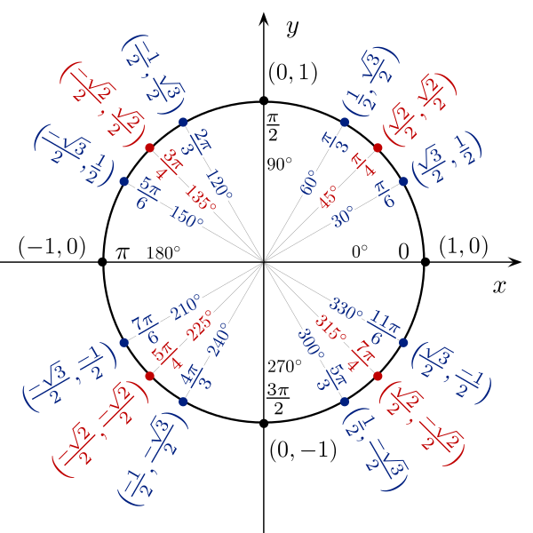
 |  |  |  |  |  |  |  |  |  |  |  |  |  |  |  |  |  |  |  |  |  |  |  |  |  |  |  |  |  |  |  | 5 | 1.5708 | 90 | 1.00 | 0.00 | inf
 |  |  |  |  |  |  |  |  |  |  |  |  |  |  |  |  |  |  |  |  |  |  |  |  |  |  |  |  |  |  |  | 6 | 1.8850 | 108 | 0.95 | -0.31 | -3.078
 |  |  |  |  |  |  |  |  |  |  |  |  |  |  |  |  |  |  |  |  |  |  |  |  |  |  |  |  |  |  |  | 7 | 2.1991 | 126 | 0.81 | -0.59 | -1.376
 |  |  |  |  |  |  |  |  |  |  |  |  |  |  |  |  |  |  |  |  |  |  |  |  |  |  |  |  |  |  |  | 8 | 2.5133 | 144 | 0.59 | -0.81 | -0.727
 |  |  |  |  |  |  |  |  |  |  |  |  |  |  |  |  |  |  |  |  |  |  |  |  |  |  |  |  |  |  |  | 9 | 2.8274 | 162 | 0.31 | -0.95 | -0.325
 |  |  |  |  |  |  |  |  |  |  |  |  |  |  |  |  |  |  |  |  |  |  |  |  |  |  |  |  |  |  |  | 10 | 3.1416 | 180 | 0.00 | -1.00 | 0.000
 |  |  |  |  |  |  |  |  |  |  |  |  |  |  |  |  |  |  |  |  |  |  |  |  |  |  |  |  |  |  |  | 11 | 3.4558 | 198 | -0.31 | -0.95 | 0.325
 |  |  |  |  |  |  |  |  |  |  |  |  |  |  |  |  |  |  |  |  |  |  |  |  |  |  |  |  |  |  |  | 12 | 3.7699 | 216 | -0.59 | -0.81 | 0.727
 |  |  |  |  |  |  |  |  |  |  |  |  |  |  |  |  |  |  |  |  |  |  |  |  |  |  |  |  |  |  |  | 13 | 4.0841 | 234 | -0.81 | -0.59 | 1.376
 |  |  |  |  |  |  |  |  |  |  |  |  |  |  |  |  |  |  |  |  |  |  |  |  |  |  |  |  |  |  |  | 14 | 4.3982 | 252 | -0.95 | -0.31 | 3.078
 |  |  |  |  |  |  |  |  |  |  |  |  |  |  |  |  |  |  |  |  |  |  |  |  |  |  |  |  |  |  |  | 15 | 4.7124 | 270 | -1.00 | 0.00 | inf
 |  |  |  |  |  |  |  |  |  |  |  |  |  |  |  |  |  |  |  |  |  |  |  |  |  |  |  |  |  |  |  | 16 | 5.0265 | 288 | -0.95 | 0.31 | -3.078
 |  |  |  |  |  |  |  |  |  |  |  |  |  |  |  |  |  |  |  |  |  |  |  |  |  |  |  |  |  |  |  | 17 | 5.3407 | 306 | -0.81 | 0.59 | -1.376
 |  |  |  |  |  |  |  |  |  |  |  |  |  |  |  |  |  |  |  |  |  |  |  |  |  |  |  |  |  |  |  | 18 | 5.6549 | 324 | -0.59 | 0.81 | -0.727
 |  |  |  |  |  |  |  |  |  |  |  |  |  |  |  |  |  |  |  |  |  |  |  |  |  |  |  |  |  |  |  | 19 | 5.9690 | 342 | -0.31 | 0.95 | -0.325
 |  |  |  |  |  |  |  |  |  |  |  |  |  |  |  |  |  |  |  |  |  |  |  |  |  |  |  |  |  |  |  | 20 | 6.2832 | 360 | 0.00 | 1.00 | 0.000

